お知らせ①-0
①-1 |  | お知らせ |  |  |  | 機種 |  | PC |  | 案件名 |  | 全社EMS標準機能追加 |  |  | 発注者名 |  | 株式会社デンソー | 作成日
2
1
 |  |  |  |  | お知らせ |  | 省エネ マネージメント サポートツール |  | レポート |  | マップ |  | グラフ |  |  |  |  |  | 機種選択用テキスト（編集禁）
 |  |  | XXXX製造部 |  |  |  |  |  |  |  |  |  |  | 全体 |  | 各製造部からの省エネ・システム運用に関する情報展開をするページ |  |  | PC
 |  |  |  |  |  |  |  |  |  |  |  |  |  |  |  |  |  |  | PC・レスポンシブ有
通知
 |  |  |  |  |  |  |  |  |  |  |  |  |  |  |  |  |  |  | スマートフォン
3
 |  |  |  |  |  |  |  |  |  |  |  |  |  |  |  |  |  |  | スマートフォン・レスポンシブ有
 | グループ選択 |  |  | お知らせ |  |  |  |  |  |  |  |  |  | 1 |  | ロゴは別途添付の画像を使用。フッターも同様 |  |  | タブレット
4
 |  |  |  |  |  |  |  |  |  |  |  |  |  |  |  | ・上部：headlogo.png、下部：footlogo.png |  |  | タブレット・レスポンシブ有
 |  |  |  |  |  |  |  |  |  |  |  |  |  |  |  | 上部製造部名をテキスト入力できるよう、既存サーバツールの設定値を使用 |  |  | その他
 |  |  |  |  |  |  |  |  |  |  |  |  |  |  |  | クリックすると省エネマネージメントサポートツール画面を表示

 |  |  |  |  |  |  |  |  |  |  |  |  |  | 2 |  | 各ページに遷移するメニューボタン(機能をイメージするアイコンをメニュー文字列の上部に表示)
 |  |  |  |  |  |  |  |  |  |  |  |  |  |  |  | 現在選択されているメニューはテキストに下線を表示
 |  |  |  |  |  |  |  |  |  |  |  |  |  |  |  | お知らせをクリックすると左図を表示

 |  |  |  |  |  |  |  |  |  |  |  |  |  | 3 |  | 計測グルーピングの階層表示ペイン
 |  |  |  |  |  |  |  |  |  |  |  |  |  |  |  | クリックするとグラフ③-1に遷移
 |  |  |  |  |  |  |  |  |  |  |  |  |  |  |  | 画面初期表示時は、ツリー階層は全閉表示

 |  |  |  |  |  |  |  |  |  |  |  |  |  | 4 |  | お知らせ表示エリア
 |  |  |  |  |  |  |  |  |  |  |  |  |  |  |  | 入力毎に四角枠で囲い表示
 |  |  |  |  |  |  |  |  |  |  |  |  |  |  |  | ・お知らせデータは、サーバ(製造部毎)単位
 |  |  |  |  |  |  |  |  |  |  |  |  |  |  |  | 標題は、太字で本文は通常フォントとする。入力日付を表示
 |  |  |  |  |  |  |  |  |  |  |  |  |  |  |  | 管理者が新規入力・編集・削除可能
 |  |  |  |  |  |  |  |  |  |  |  |  |  |  |  | 一つのお知らせの最大文字数は、1024文字
 |  |  |  |  |  |  |  |  |  |  |  |  |  |  |  | 一つのページのお知らせは、最大512お知らせで513以上は古いお知らせから
 |  |  |  |  |  |  |  |  |  |  |  |  |  |  |  | 削除
 |  |  |  |  |  |  |  |  |  |  |  |  |  |  |  | 入力日付が最新のお知らせを上位表示し、表示エリアから外れたお知らせは
 | Copyright © 2021 DENSO Corporation |  |  |  |  |  |  |  |  |  |  |  |  |  |  | スクロールして表示

5
6
7

グラフ①-1
①-1 |  | 部全体原単位・目標値に対する評価(長期) ページ |  |  |  |  | 機種 |  | PC |  | 案件名 |  | 全社EMS標準機能追加 |  |  | 発注者名 |  | 株式会社デンソー |  | 作成日

1
2
 |  |  |  |  |  | お知らせ |  | 省エネ マネージメント サポートツール |  | レポート |  | マップ |  | グラフ |  |  |  |  |  |  |  | 機種選択用テキスト（編集禁）
 |  |  |  |  | XXXX製造部 |  |  |  |  |  |  |  |  |  | 全体 |  | 年4%原単位改善目標に対する、各年度の実績管理グラフ |  |  |  |  | PC
 |  |  |  |  |  |  |  |  |  |  |  |  |  |  |  |  |  |  |  |  |  | PC・レスポンシブ有
 |  |  |  |  |  |  |  |  |  |  |  |  |  |  |  |  |  |  |  |  |  | スマートフォン
 |  |  |  |  |  |  |  |  |  |  |  |  |  |  |  |  |  |  |  |  |  | スマートフォン・レスポンシブ有
 |  | 部全体原単位・目標値に対する評価(長期) |  |  |  |  |  |  |  |  |  |  |  |  | 1 |  | ロゴは別途添付の画像を使用。フッターも同様 |  |  |  |  | タブレット
 |  |  |  |  |  |  |  |  |  |  |  |  |  |  |  |  | ・上部：headlogo.png、下部：footlogo.png |  |  |  |  | タブレット・レスポンシブ有
3
 |  |  |  |  |  |  |  |  |  |  |  |  |  |  |  |  | 上部製造部名をテキスト入力できるよう、既存サーバツールの設定値を使用 |  |  |  |  | その他
グラフ凡例
 |  |  |  |  |  |  |  |  |  |  |  |  |  |  |  |  | クリックすると省エネマネージメントサポートツール画面を表示

 |  |  |  |  |  |  |  |  |  |  |  |  |  |  | 2 |  | 各ページに遷移するメニューボタン(機能をイメージするアイコンをメニュー文字列の上部に表示)
 |  |  |  |  |  |  |  |  |  |  |  |  |  |  |  |  | 現在選択されているメニューはテキストに下線を表示
 |  |  |  |  |  |  |  |  |  |  |  |  |  |  |  |  | お知らせをクリックすると左図を表示

 |  |  |  |  |  |  |  |  |  |  |  |  |  |  |  |  |  |  | 原単位：目標１(折線)・２(折線)を設けて目標値は手打ちの値
 |  |  |  |  |  |  |  |  |  |  |  |  |  |  | 3 |  | グラフ表示エリア |  | 排出量：目標１(棒上線)・２(棒上線)を設けて目標値は手打ちの値
 |  |  |  |  |  |  |  |  |  |  |  |  |  |  |  |  | 年4%原単位改善ライン(灰色折線)を既存サーバツールから年毎に入力・編集・保存できること
 |  |  |  |  |  |  |  |  |  |  |  |  |  |  |  |  | ・年4%改善データは、サーバ(製造部毎)単位
 |  |  |  |  |  |  |  |  |  |  |  |  |  |  |  |  | 原単位目標ライン(青色折線)を既存サーバツールから年毎に入力・編集・保存できること
 |  |  |  |  |  |  |  |  |  |  |  |  |  |  |  |  | ・目標データは、サーバ(製造部毎)単位 |  |  |  | 配信機能でデータ反映
 |  |  |  |  |  |  |  |  |  |  |  |  |  |  |  |  | ・マーカの凡例は、12年比の比率(%)を表示←コメント機能で対応
 |  |  |  |  |  |  |  |  |  |  |  |  |  |  |  |  | CO2排出量(青色棒)を既存サーバツールから月毎に入力・編集・保存できること
 |  |  |  |  |  |  |  |  |  |  |  |  |  |  |  |  | ・CO2排出データは、サーバ(製造部毎)単位
短文説明コメント
 |  |  |  |  |  |  |  |  |  |  |  |  |  |  |  |  | ・マーカの凡例は、12年比の比率(%)を表示
5
当年
4
 |  |  |  |  |  |  |  |  |  |  |  |  |  |  |  |  | 原単位実績ライン(赤色折線)は自動計算とする
グラフ①－１Sへ遷移
 |  |  |  |  |  |  |  |  |  |  |  |  |  |  |  |  | 粗付加価値額(グラフ表示無)を既存サーバツールから月毎に入力・編集・保存できること
 |  |  |  |  |  |  |  |  |  |  |  |  |  |  |  |  | ・実績データは、サーバ(製造部毎)単位
 |  |  |  |  |  |  |  |  |  |  |  |  |  |  |  |  | ・マーカの凡例は、12年比の比率(%)を表示
 |  |  |  |  |  |  |  |  |  |  |  |  |  |  |  |  | 既存サーバツールに上記データをCSVファイルでインポートできること
 |  |  |  |  |  |  |  |  |  |  |  |  |  |  |  |  | CSVフォーマットはグラフ下表と同じとする
 |  |  |  |  |  |  |  |  |  |  |  |  |  |  |  |  | グラフ右上にグラフ凡例を表示
 |  |  |  |  |  |  |  |  |  |  |  |  |  |  |  |  | 本Web画面からマーカ毎に任意にコメント設定。カーソルをマーカにフォーカス
 | Copyright © 2021 DENSO Corporation |  |  |  |  |  |  |  |  |  |  |  |  |  |  |  | すると、入力コメントを表示。文字列表示色はグラフ色と同色
 |  |  |  |  |  |  |  |  |  |  |  |  |  |  |  |  | 画面初期表示は、当年をグラフ中心として、X軸を15年とする
 |  |  |  |  |  |  |  |  | X軸は、取り込みファイルの年度量に応じて表示 |  |  |  |  |  |  |  | グラフデータの表示を、<<>>で5年移動、<>で1年移動とする
6
7
 |  |  | ＊グラフ下表例 | グラフデータをグラフ下表に表示。目標達成・未達のハイライト表示なし |  |  |  |  |  |  |  |  |  |  |  |  | 日付表示は、YYYYで文字列を選択するとカレンダー表示。🔄は画面更新
 |  |  |  |  |  |  |  |  |  |  |  |  |  |  |  |  | [当年]ボタンをクリックすると当年をグラフ中心として表示

 |  |  |  |  |  |  |  |  |  |  |  | 要確認)粗付加価値額は不要か？
 |  |  |  |  |  |  |  |  |  |  |  |  |  |  | 4 |  | データ保存アイコン
 |  |  |  |  |  |  |  |  |  |  |  |  |  |  |  |  | 左アイコンは、グラフデータを任意期間指定してCSVファイルをダウンロード
 |  |  |  |  |  |  |  |  |  |  |  |  |  |  |  |  | 真中アイコンは、現在表示しているグラフ下表のデータをCSVダウンロード
 |  |  |  |  |  |  |  |  |  |  |  |  |  |  |  |  | 右アイコンは、現在表示しているグラフのデータ下表を表示。グラフ下表が表示していたら非表示

 |  |  |  |  |  |  |  |  |  |  |  |  |  |  | 5 |  | グラフ下表
 |  |  |  |  |  |  |  |  |  |  |  |  |  |  |  |  | 15年間表示とする
 |  |  |  |  |  |  |  |  |  |  |  |  |  |  |  |  | 表示項目は、左図のグラフ下表例とする
 |  |  |  |  |  |  |  |  |  |  |  |  |  |  |  |  | 赤太枠は、自動計算データとする
 |  |  |  |  |  |  |  |  |  |  |  |  |  |  |  |  | 備考は、現在表示したいデータを入力し表示。年度と紐づけなし

グラフ①-1S
①-1 |  | 部全体原単位・目標値に対する評価(長期) ページ |  |  | 機種 |  | PC |  | 案件名 |  | 全社EMS標準機能追加 |  | 発注者名 |  | 株式会社デンソー | 作成日

1
 |  |  |  | お知らせ |  | 省エネ マネージメント サポートツール |  | レポート |  | マップ |  |  |  |  |  |  | 機種選択用テキスト（編集禁）
 |  |  | XXXX製造部 |  |  |  |  |  |  |  |  | 全体 |  | 水色部分は管理画面から更新出来るようにしてください |  |  | PC
 |  |  |  |  |  |  |  |  |  |  |  |  |  |  |  |  | PC・レスポンシブ有
 |  |  |  |  |  |  |  |  |  |  |  |  |  |  |  |  | スマートフォン
 |  |  |  |  |  |  |  |  |  |  |  |  |  |  |  |  | スマートフォン・レスポンシブ有
 |  | 部全体原単位・目標値に対する評価(年間) |  |  |  |  |  |  |  |  |  | 1 |  | ロゴは別途添付の画像を使用してください。フッターも同様です |  |  | タブレット
 |  |  |  |  |  |  |  |  |  |  |  |  |  | ・logo.png |  |  | タブレット・レスポンシブ有
データ保管は永続
毎月の施設部事務局からCSVデータ配信
 |  |  |  |  |  |  |  |  |  |  |  |  |  |  |  |  | その他
2
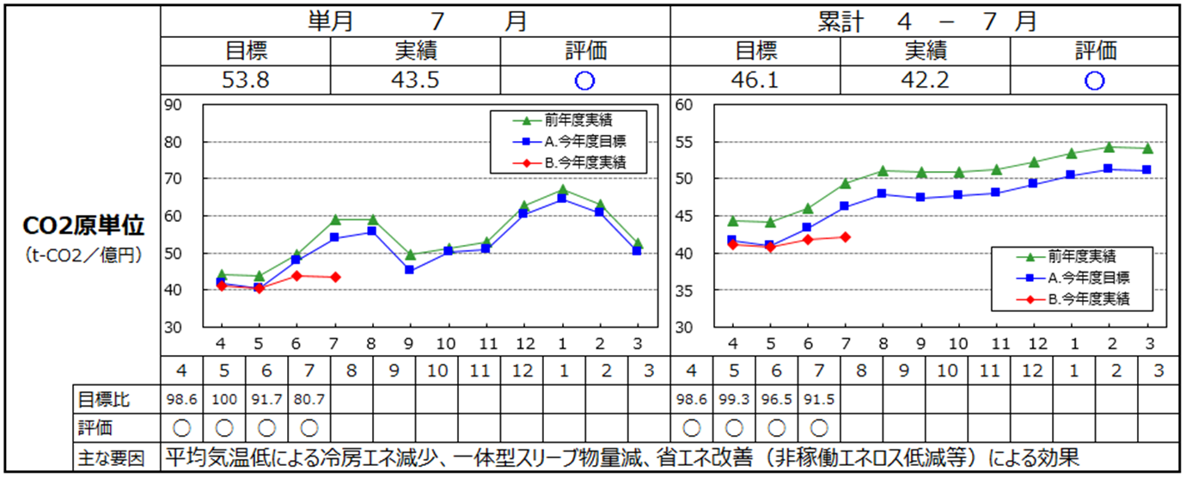
 |  |  |  |  |  |  |  |  |  |  |  | 2 |  | 下記メニューは、マウスオン時にサブメニューを表示してください

 |  |  |  |  |  |  |  |  |  |  |  |  |  | ■展示場・イベント情報
 |  |  |  |  |  |  |  |  |  |  |  |  |  | ・都心エリア
 |  |  |  |  |  |  |  |  |  |  |  |  |  | ・千葉エリア
 |  |  |  |  |  |  |  |  |  |  |  |  |  | ・神奈川エリア

←製造部事務局コメント機能で対応
 |  |  |  |  |  |  |  |  |  |  |  |  |  | ■理想の家づくり講座
 |  |  |  |  |  |  |  |  |  |  |  |  |  | ・家づくり講座TOP
 |  |  |  |  |  |  |  |  |  |  |  |  |  | ・第一回 資金計画の立て方は？
 |  |  |  |  |  |  |  |  |  |  |  |  |  | ・第二回 スケジュールの立て方は？
 |  |  |  |  |  |  |  |  |  |  |  |  |  | （以下、記事公開に合わせてメニューを追加。全5回を想定）
グラフ①－１へ遷移
 |  |  |  |  |  |  |  |  |  |  |  |  |  | ■速宅建設について
 |  |  |  |  |  |  |  |  |  |  |  |  |  | ・会社概要
 |  |  |  |  |  |  |  |  |  |  |  |  |  | ・私たちの理念

←製造部事務局からのコメント機能で対応
 |  |  |  |  |  |  |  |  |  |  |  | 3 |  | メインビジュアルには別途添付の写真を使用し、
 |  |  |  |  |  |  |  |  |  |  |  |  |  | キャッチコピーを添えてください
年度切替え・単月グラフは保管データの最終月
3
当年
4
 |  |  |  |  |  |  |  |  |  |  |  |  |  | ■1枚目／img01.jpg／（別ファイル参照）サイトマップ
 |  |  |  |  |  |  |  |  |  |  |  |  |  | No.22 私たちの理念 ページへリンク
 |  |  |  |  |  |  |  |  |  |  |  |  |  | ぬくもり自然素材の家
CSVダウンロードは年度指定
 |  |  |  |  |  |  |  |  |  |  |  |  |  | 自然素材で理想の暮らしを手に入れよう。
 |  |  |  |  |  |  |  |  |  |  |  |  |  | ■2枚目／img02.jpg／12.フォトギャラリーTOP へリンク
 | Copyright © 2021 DENSO Corporation |  |  |  |  |  |  |  |  |  |  |  |  | フォトギャラリー
 |  |  |  |  |  |  |  |  |  |  |  |  |  | 速宅建設こだわりの家をご覧になってみませんか
 |  |  |  |  |  |  |  |  |  |  |  |  |  | ■3枚目／img03.jpg／15.理想の家づくりTOP へリンク
 |  |  |  |  |  |  |  |  |  |  |  |  |  | 理想の家づくり講座
 |  |  |  |  |  |  |  |  |  |  |  |  |  | 失敗したくないあなたのために、家の建て方を伝授
6
7
5
 |  |  |  |  |  |  |  |  |  |  |  |  |  | スライダーの動作イメージ希望
 |  |  |  |  |  |  |  |  |  |  |  |  |  | http://demo.sequencejs.com/parallax-basic/

 |  |  |  |  |  |  |  |  |  |  |  | 4 |  | 更新情報を1件表示してください。
 |  |  |  |  |  |  |  |  |  |  |  |  |  | 本文は文頭から3行分くらいまで表示し、途切れる場合は文末に
 |  |  |  |  |  |  |  |  |  |  |  |  |  | 「…」記号を追加してください。
 |  |  |  |  |  |  |  |  |  |  |  |  |  | サムネイルには 14.写真詳細ページへのリンクを設定してください

 |  |  |  |  |  |  |  |  |  |  |  | 5 |  | フォトギャラリーと同様に、更新情報を1件表示してください。
 |  |  |  |  |  |  |  |  |  |  |  |  |  | サムネイルには 29.お客様の声・詳細ページへのリンクを設定して
 |  |  |  |  |  |  |  |  |  |  |  |  |  | ください

 |  |  |  |  |  |  |  |  |  |  |  | 6 |  | 展示場・イベント情報と新着情報の
 |  |  |  |  |  |  |  |  |  |  |  |  |  | それぞれ、更新が新しい順に3件まで表示してください。
 |  |  |  |  |  |  |  |  |  |  |  |  |  | 更新が1週間以内のものにはNEW!アイコンを表示してください。
 |  |  |  |  |  |  |  |  |  |  |  |  |  | 展示場・イベント情報のみ、エリア名も入ります。
 |  |  |  |  |  |  |  |  |  |  |  |  |  | 記事タイトルには31.新着情報・詳細ページヘのリンクを、
 |  |  |  |  |  |  |  |  |  |  |  |  |  | エリア名には各イベント詳細ページヘのリンク（No.5、8、11）を
 |  |  |  |  |  |  |  |  |  |  |  |  |  | 設定してください

 |  |  |  |  |  |  |  |  |  |  |  | 7 |  | 速宅建設のTwitterタイムラインを表示します。
 |  |  |  |  |  |  |  |  |  |  |  |  |  | アカウント名は @sokutaku_kensetsu です。
 |  |  |  |  |  |  |  |  |  |  |  |  |  | 埋め込み欄はTwitterの標準デザインではなく、オリジナルのものに
 |  |  |  |  |  |  |  |  |  |  |  |  |  | カスタマイズしてください

グラフ①-2
①-2 |  | CO2影響度換算表 ページ |  |  |  |  |  |  | 機種 |  | PC |  | 案件名 |  | 全社EMS標準機能追加 |  | 発注者名 |  | 株式会社デンソー | 作成日

1
2
 |  |  |  |  |  |  |  | お知らせ |  | 省エネ マネージメント サポートツール |  | レポート |  | マップ |  |  |  |  |  |  | 機種選択用テキスト（編集禁）
 |  |  |  |  | XXXX製造部 |  |  |  |  |  |  |  |  |  |  | 全体 |  | 年4%原単位改善目標に対する、各年度の実績管理グラフ |  |  | PC
 |  |  |  |  |  |  |  |  |  |  |  |  |  |  |  |  |  |  |  |  | PC・レスポンシブ有
 |  |  |  |  |  |  |  |  |  |  |  |  |  |  |  |  |  |  |  |  | スマートフォン
 |  |  |  |  |  |  |  |  |  |  |  |  |  |  |  |  |  |  |  |  | スマートフォン・レスポンシブ有
 |  | CO2影響度換算表 |  |  |  |  |  |  |  |  |  |  |  |  |  | 1 |  | ロゴは別途添付の画像を使用。フッターも同様 |  |  | タブレット
3
 |  |  |  |  |  |  |  |  |  |  |  |  |  |  |  |  |  | ・上部：headlogo.png、下部：footlogo.png |  |  | タブレット・レスポンシブ有
 |  |  | XXXXXt-Co2/月 |  |  |  |  |  |  |  |  |  |  |  |  |  |  | 上部製造部名をテキスト入力できるよう、既存サーバツールの設定値を使用 |  |  | その他
 |  |  |  | 原単位選択肢 |  |  |  |  |  |  |  |  |  |  |  |  |  | クリックすると省エネマネージメントサポートツール画面を表示
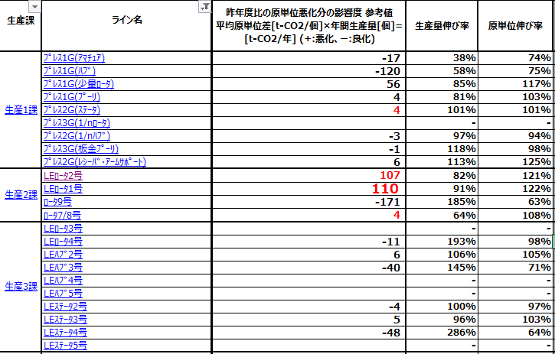
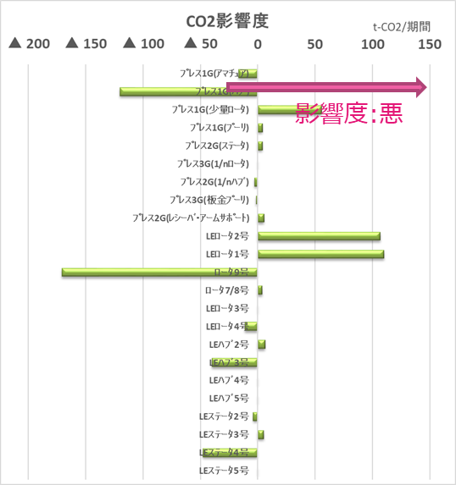
 |  |  |  |  |  |  |  |  |  |  |  |  |  |  |  | 2 |  | 各ページに遷移するメニューボタン(機能をイメージするアイコンをメニュー文字列の上部に表示)
 |  |  |  |  |  |  |  |  |  |  |  |  |  |  |  |  |  | 現在選択されているメニューはテキストに下線を表示
 |  |  |  |  |  |  |  |  |  |  |  |  |  |  |  |  |  | お知らせをクリックすると左図を表示

 |  |  |  |  |  |  |  |  |  |  |  |  |  |  |  | 3 |  | グラフ表示エリア
 |  |  |  |  |  |  |  |  |  |  |  |  |  |  |  |  |  | 左上サマリ数値は、原単位選択肢に関係なく前年同月同時までの
 |  |  |  |  |  |  |  |  |  |  |  |  |  |  |  |  |  | 製造部のCO2原単位との差を表示
 |  |  |  |  |  |  |  |  |  |  |  |  |  |  |  |  |  | 基本データは、生産課→ラインの個当り原単位当月の平均値とする 以後①
 |  |  |  |  |  |  |  |  |  |  |  |  |  |  |  |  |  | 当月累積の場合、以後②
 |  |  |  |  |  |  |  |  |  |  |  |  |  |  |  |  |  | 前年同月単月モードの場合
 |  |  |  |  |  |  |  |  |  |  |  |  |  |  |  |  |  | ・当月①ー前年①＝影響度 とする
 |  |  |  |  |  |  |  |  |  |  |  |  |  |  |  |  |  | ・(当月生産量－前年生産量)／当月生産量＊100＝生産量伸び率
 |  |  |  |  |  |  |  |  |  |  |  |  |  |  |  |  |  | ・(当月①ー前年①)／当月①＊100＝原単位伸び率
 |  |  |  |  |  |  |  |  |  |  |  |  |  |  |  |  |  | 前年同月累積モードの場合
 |  |  |  |  |  |  |  |  |  |  |  |  |  |  |  |  |  | ・当月②ー前年②＝影響度 とする
 |  |  |  |  |  | 平均：XXXXX | 平均：XXXXX |  | 平均：XXXXX |  |  |  |  |  |  |  |  | ・(当月生産量－前年生産量)／当月生産量＊100＝生産量伸び率
4
 |  |  |  |  |  |  |  |  |  |  |  |  |  |  |  |  |  | ・(当月②ー前年②)／当月②＊100＝原単位伸び率
 |  |  |  |  |  |  |  |  |  |  |  |  |  |  |  |  |  | 年間想定モードの場合
 |  |  |  |  |  |  |  |  |  |  |  |  |  |  |  |  |  | ・当月②ー前年②＝影響度 とする
 |  |  |  |  |  |  |  |  |  |  |  |  |  |  |  |  |  | ・(当月生産量－前年生産量)／当月生産量＊100＝生産量伸び率
 |  |  |  |  |  |  |  |  |  |  |  |  |  |  |  |  |  | ・(当月②ー前年②)／当月②＊100＝原単位伸び率
 | Copyright © 2021 DENSO Corporation |  |  |  |  |  |  |  |  |  |  |  |  |  |  |  |  | 影響度のデータの文字色は、－は良好とし緑色。＋は不良とし赤色。同値は黒とする
 |  |  |  |  |  |  |  |  |  |  |  |  |  |  |  |  |  | ライン名をクリックすると、同ラインのグラフ①-4に遷移
 |  |  |  |  |  |  |  |  |  |  |  |  |  |  |  |  |  | 画面初期表示は、当年をグラフ中心として、X軸を15年とする
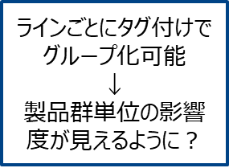
ライン名を押すと①-4へ
 |  |  |  |  |  |  |  |  |  |  |  |  |  |  |  |  |  | グラフデータの表示を、<<>>で5年移動、<>で1年移動とする
 |  |  |  |  |  |  |  |  |  |  |  |  |  |  |  |  |  | 日付表示は、YYYYで文字列を選択するとカレンダー表示。🔄は画面更新
5
6
7
 |  |  |  |  |  |  |  |  |  |  |  |  |  |  |  |  |  | [当年]ボタンをクリックすると当年をグラフ中心として表示

 |  |  |  |  |  |  |  |  |  |  |  |  |  |  |  | 4 |  | データ保存アイコン
 |  |  |  |  |  |  |  |  |  |  |  |  |  |  |  |  |  | 左アイコンは、グラフデータを任意期間指定してCSVファイルをダウンロード
 |  |  |  |  |  |  |  |  |  |  |  |  |  |  |  |  |  | 真中アイコンは、現在表示しているグラフ下表のデータをCSVダウンロード
 |  |  |  |  |  |  |  |  |  |  |  |  |  |  |  |  |  | 右アイコンは、現在表示しているグラフのデータ下表を表示。グラフ下表が表示していたら非表示

 |  |  |  |  |  |  |  |  |  |  |  |  |  |  |  | 5

グラフ①-3
①-3 |  | 部全体原単位・目標値に対する評価(年間) ページ |  |  | 機種 |  | PC |  | 案件名 |  | 全社EMS標準機能追加 |  | 発注者名 |  | 株式会社デンソー | 作成日

1
 |  |  |  | お知らせ |  | 省エネ マネージメント サポートツール |  | レポート |  | マップ |  |  |  |  |  |  | 機種選択用テキスト（編集禁）
 |  |  | XXXX製造部 |  |  |  |  |  |  |  |  | 全体 |  | 年4%原単位改善目標に対する、各年度の実績管理グラフ |  |  | PC
 |  |  |  |  |  |  |  |  |  |  |  |  |  |  |  |  | PC・レスポンシブ有
 |  |  |  |  |  |  |  |  |  |  |  |  |  |  |  |  | スマートフォン
 |  |  |  |  |  |  |  |  |  |  |  |  |  |  |  |  | スマートフォン・レスポンシブ有
 |  | 部全体原単位・目標値に対する評価(年間) |  |  |  |  |  |  |  |  |  | 1 |  | ロゴは別途添付の画像を使用。フッターも同様 |  |  | タブレット
 |  |  |  |  |  |  |  |  |  |  |  |  |  | ・上部：headlogo.png、下部：footlogo.png |  |  | タブレット・レスポンシブ有
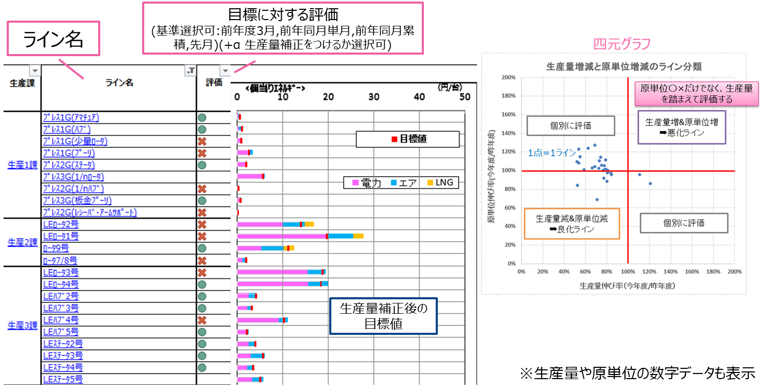
 |  |  |  |  |  |  |  |  |  |  |  |  |  | 上部製造部名をテキスト入力できるよう、既存サーバツールの設定値を使用 |  |  | その他
2
 |  |  |  |  |  |  |  |  |  |  |  |  |  | クリックすると省エネマネージメントサポートツール画面を表示

 |  |  |  |  |  |  |  |  |  |  |  | 2 |  | 各ページに遷移するメニューボタン(機能をイメージするアイコンをメニュー文字列の上部に表示)
 |  |  |  |  |  |  |  |  |  |  |  |  |  | 現在選択されているメニューはテキストに下線を表示
 |  |  |  |  |  |  |  |  |  |  |  |  |  | お知らせをクリックすると左図を表示

 |  |  |  |  |  |  |  |  |  |  |  | 3 |  | グラフ表示エリア
 |  |  |  |  |  |  |  |  |  |  |  |  |  | 左上サマリ数値は、原単位選択肢に関係なく前年同月同時までの
 |  |  |  |  |  |  |  |  |  |  |  |  |  | 製造部のCO2原単位との差を表示
 |  |  |  |  |  |  |  |  |  |  |  |  |  | 基本データは、生産課→ラインの個当り原単位当月の平均値とする 以後①
 |  |  |  |  |  |  |  |  |  |  |  |  |  | 当月累積の場合、以後②
 |  |  |  |  |  |  |  |  |  |  |  |  |  | 前年同月単月モードの場合
 |  |  |  |  |  |  |  |  |  |  |  |  |  | ・当月①ー前年①＝影響度 とする
 |  |  |  |  |  |  |  |  |  |  |  |  |  | ・(当月生産量－前年生産量)／当月生産量＊100＝生産量伸び率
 |  |  |  |  |  |  |  |  |  |  |  |  |  | ・(当月①ー前年①)／当月①＊100＝原単位伸び率
 |  |  |  |  |  |  |  |  |  |  |  |  |  | 前年同月累積モードの場合
 |  |  |  |  |  |  |  |  |  |  |  |  |  | ・当月②ー前年②＝影響度 とする
3
 |  |  |  |  |  |  |  |  |  |  |  |  |  | ・(当月生産量－前年生産量)／当月生産量＊100＝生産量伸び率
 |  |  |  |  |  |  |  |  |  |  |  |  |  | ・(当月②ー前年②)／当月②＊100＝原単位伸び率
 |  |  |  |  |  |  |  |  |  |  |  |  |  | 年間想定モードの場合
 |  |  |  |  |  |  |  |  |  |  |  |  |  | ・当月②ー前年②＝影響度 とする
 |  |  |  |  |  |  |  |  |  |  |  |  |  | ・(当月生産量－前年生産量)／当月生産量＊100＝生産量伸び率
 |  |  |  |  |  |  |  |  |  |  |  |  |  | ・(当月②ー前年②)／当月②＊100＝原単位伸び率
 | Copyright © 2021 DENSO Corporation |  |  |  |  |  |  |  |  |  |  |  |  | 影響度のデータの文字色は、－は良好とし緑色。＋は不良とし赤色。同値は黒とする
 |  |  |  |  |  |  |  |  |  |  |  |  |  | ライン名をクリックすると、同ラインのグラフ①-4に遷移
 |  |  |  |  |  |  |  |  |  |  |  |  |  | 画面初期表示は、当年をグラフ中心として、X軸を15年とする
 |  |  |  |  |  |  |  |  |  |  |  |  |  | グラフデータの表示を、<<>>で5年移動、<>で1年移動とする
 |  |  |  |  |  |  |  |  |  |  |  |  |  | 日付表示は、YYYYで文字列を選択するとカレンダー表示。🔄は画面更新
6
5
 |  |  |  |  |  |  |  |  |  |  |  |  |  | [当年]ボタンをクリックすると当年をグラフ中心として表示
7

4
 |  |  |  |  |  |  |  |  |  |  |  | 4 |  | データ保存アイコン
 |  |  |  |  |  |  |  |  |  |  |  |  |  | 左アイコンは、グラフデータを任意期間指定してCSVファイルをダウンロード
 |  |  |  |  |  |  |  |  |  |  |  |  |  | 真中アイコンは、現在表示しているグラフ下表のデータをCSVダウンロード
 |  |  |  |  |  |  |  |  |  |  |  |  |  | 右アイコンは、現在表示しているグラフのデータ下表を表示。グラフ下表が表示していたら非表示

 |  |  |  |  |  |  |  |  |  |  |  | 5

グラフ①-4
①-4 |  | 内的要因の適正評価：ラインの月原単位推移 ページ |  |  |  |  | 機種 |  | PC |  | 案件名 |  | 全社EMS標準機能追加 |  | 発注者名 |  | 株式会社デンソー | 作成日

1
2
 |  |  |  |  |  | お知らせ |  | 省エネ マネージメント サポートツール |  | レポート |  | マップ |  |  |  |  |  |  | 機種選択用テキスト（編集禁）
 |  |  |  |  | XXXX製造部 |  |  |  |  |  |  |  |  | 全体 |  | 年4%原単位改善目標に対する、各年度の実績管理グラフ |  |  | PC
 |  |  |  |  |  |  |  |  |  |  |  |  |  |  |  |  |  |  | PC・レスポンシブ有
 |  |  |  |  |  |  |  |  |  |  |  |  |  |  |  |  |  |  | スマートフォン
 |  |  |  |  |  |  |  |  |  |  |  |  |  |  |  |  |  |  | スマートフォン・レスポンシブ有
 |  | CO2影響度換算表 |  |  |  |  |  |  |  |  |  |  |  | 1 |  | ロゴは別途添付の画像を使用。フッターも同様 |  |  | タブレット
3
 |  |  |  |  |  |  |  |  |  |  |  |  |  |  |  | ・上部：headlogo.png、下部：footlogo.png |  |  | タブレット・レスポンシブ有
 |  |  |  |  |  |  |  |  |  |  |  |  |  |  |  | 上部製造部名をテキスト入力できるよう、既存サーバツールの設定値を使用 |  |  | その他
 |  |  | 目標選択子 |  |  |  |  |  |  |  |  |  |  |  |  | クリックすると省エネマネージメントサポートツール画面を表示

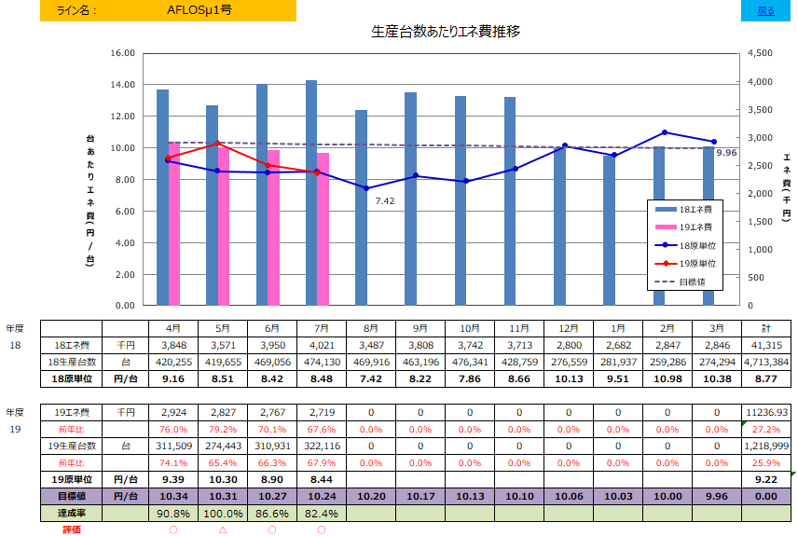
 |  |  |  |  |  |  |  |  |  |  |  |  |  | 2 |  | 各ページに遷移するメニューボタン(機能をイメージするアイコンをメニュー文字列の上部に表示)
 |  |  |  |  |  |  |  |  |  |  |  |  |  |  |  | 現在選択されているメニューはテキストに下線を表示
 |  |  |  |  |  |  |  |  |  |  |  |  |  |  |  | お知らせをクリックすると左図を表示

 |  |  |  |  |  |  |  |  |  |  |  |  |  | 3 |  | グラフ表示エリア
 |  |  |  |  |  |  |  |  |  |  |  |  |  |  |  | 年4%原単位改善ライン(灰色折線)を既存サーバツールから年毎に入力・編集・保存できること
 |  |  |  |  |  |  |  |  |  |  |  |  |  |  |  | ・年4%改善データは、サーバ(製造部毎)単位
 |  |  |  |  |  |  |  |  |  |  |  |  |  |  |  | 原単位目標ライン(青色折線)を既存サーバツールから年毎に入力・編集・保存できること
 |  |  |  |  |  |  |  |  |  |  |  |  |  |  |  | ・目標データは、サーバ(製造部毎)単位
 |  |  |  |  |  |  |  |  |  |  |  |  |  |  |  | ・マーカの凡例は、12年比の比率(%)を表示
月を押すと対象月の③-1へ
 |  |  |  |  |  |  |  |  |  |  |  |  |  |  |  | CO2排出量(青色棒)を既存サーバツールから月毎に入力・編集・保存できること
 |  |  |  |  |  |  |  |  |  |  |  |  |  |  |  | ・CO2排出データは、サーバ(製造部毎)単位
 |  |  |  |  |  |  |  |  |  |  |  |  |  |  |  | ・マーカの凡例は、12年比の比率(%)を表示
 |  |  |  |  |  |  |  |  |  |  |  |  |  |  |  | 原単位実績ライン(赤色折線)は自動計算とする
 |  |  |  |  |  |  |  |  |  |  |  |  |  |  |  | 粗付加価値額(グラフ表示無)を既存サーバツールから月毎に入力・編集・保存できること
 |  |  |  |  |  |  |  |  |  |  |  |  |  |  |  | ・実績データは、サーバ(製造部毎)単位
4
 |  |  |  |  |  |  |  |  |  |  |  |  |  |  |  | ・マーカの凡例は、12年比の比率(%)を表示
 |  |  |  |  |  |  |  |  |  |  |  |  |  |  |  | 既存サーバツールに上記データをCSVファイルでインポートできること
 |  |  |  |  |  |  |  |  |  |  |  |  |  |  |  | CSVフォーマットはグラフ下表と同じとする
 |  |  |  |  |  |  |  |  |  |  |  |  |  |  |  | グラフ右上にグラフ凡例を表示
 |  |  |  |  |  |  |  |  |  |  |  |  |  |  |  | 本Web画面からマーカ毎に任意にコメント設定。カーソルをマーカにフォーカス
 | Copyright © 2021 DENSO Corporation |  |  |  |  |  |  |  |  |  |  |  |  |  |  | すると、入力コメントを表示。文字列表示色はグラフ色と同色
 |  |  |  |  |  |  |  |  |  |  |  |  |  |  |  | 画面初期表示は、当年をグラフ中心として、X軸を15年とする
 |  |  |  |  |  |  |  |  |  |  |  |  |  |  |  | グラフデータの表示を、<<>>で5年移動、<>で1年移動とする
 |  |  |  |  |  |  |  |  |  |  |  |  |  |  |  | 日付表示は、YYYYで文字列を選択するとカレンダー表示。🔄は画面更新
 |  |  |  |  |  |  |  |  |  |  |  |  |  |  |  | [当年]ボタンをクリックすると当年をグラフ中心として表示
5
6
7

 |  |  |  | ＊グラフ下表例 |  |  |  |  |  |  |  |  |  | 4 |  | データ保存アイコン
 |  |  |  |  |  |  |  |  |  |  |  |  |  |  |  | 左アイコンは、グラフデータを任意期間指定してCSVファイルをダウンロード
 |  |  |  |  |  |  |  |  |  |  |  |  |  |  |  | 真中アイコンは、現在表示しているグラフ下表のデータをCSVダウンロード
 |  |  |  |  |  |  |  |  |  |  |  |  |  |  |  | 右アイコンは、現在表示しているグラフのデータ下表を表示。グラフ下表が表示していたら非表示

 |  |  |  |  |  |  |  |  |  |  |  |  |  | 5 |  | グラフ下表
 |  |  |  |  |  |  |  |  |  |  |  |  |  |  |  | 15年間表示とする
 |  |  |  |  |  |  |  |  |  |  |  |  |  |  |  | 表示項目は、左図のグラフ下表例とする
 |  |  |  |  |  |  |  |  |  |  |  |  |  |  |  | 赤太枠は、自動計算データとする
 |  |  |  |  |  |  |  |  |  |  |  |  |  |  |  | 備考は、現在表示したいデータを入力し表示。年度と紐づけなし

 |  |  |  | ＊累積グラフ例
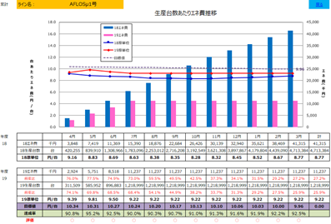

月を押すと対象月の③-1へ

【作成後削除】素材
